Resumen

 | INFORME INGRESOS Y GASTOS "LOS PRADOS DE NOS"
 | Marzo 2025

= | SALDO MES INICIAL | 257,405
+ | Ingresos del mes | 8,300,500
- | Gastos del mes | -7,945,253
= | SALDO FINAL | 612,652

Cartola bancaria
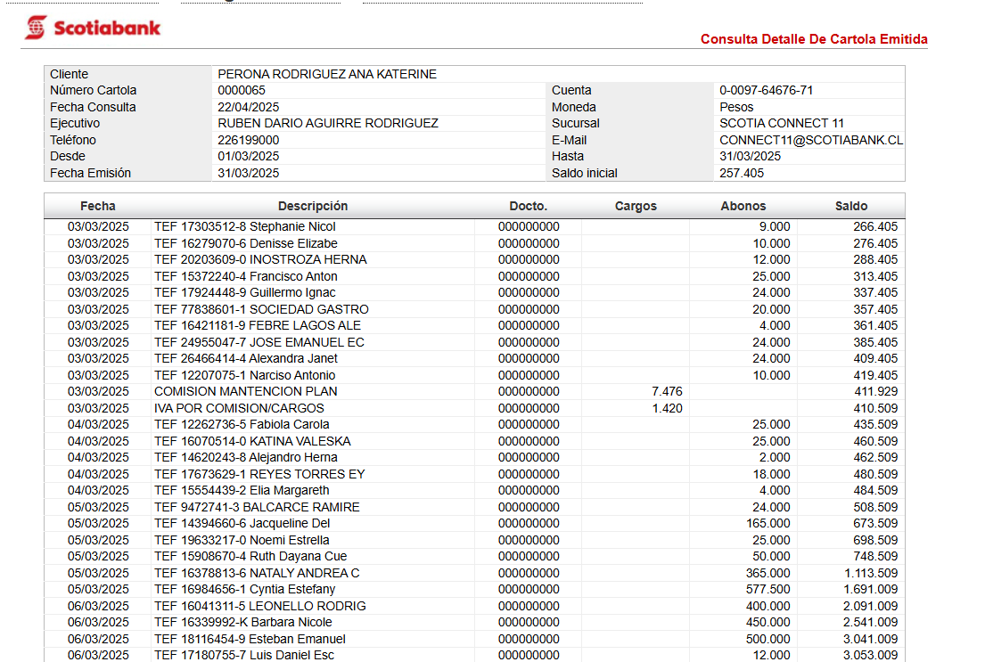

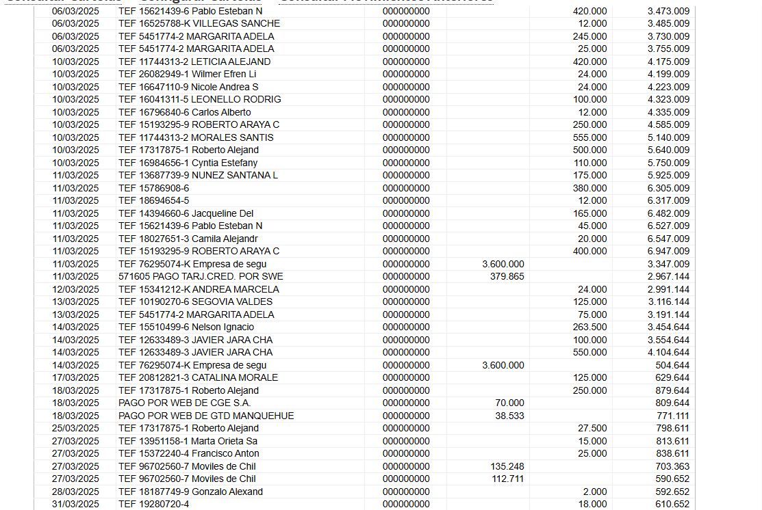

COMPROBANTES DE GASTOS
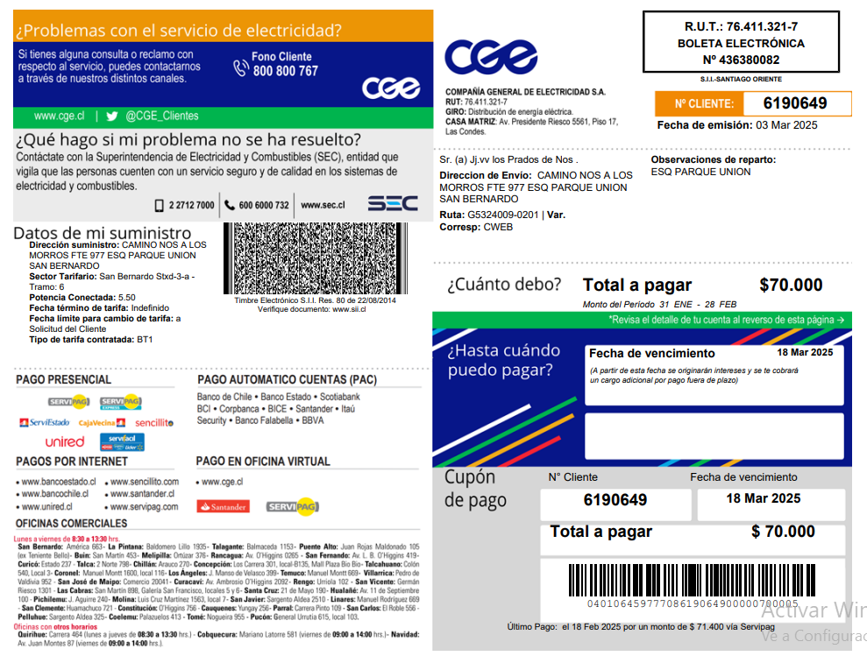
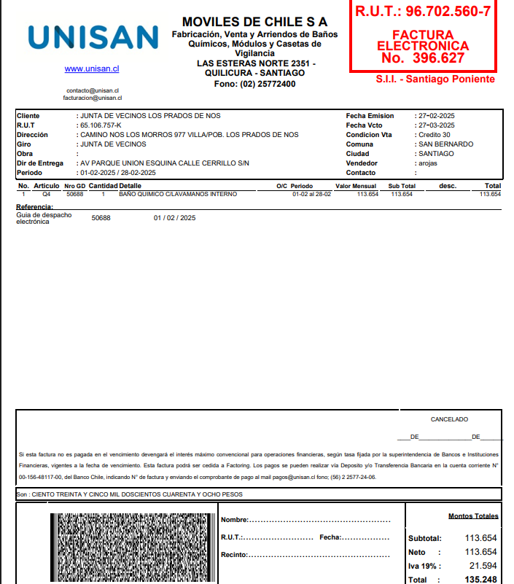
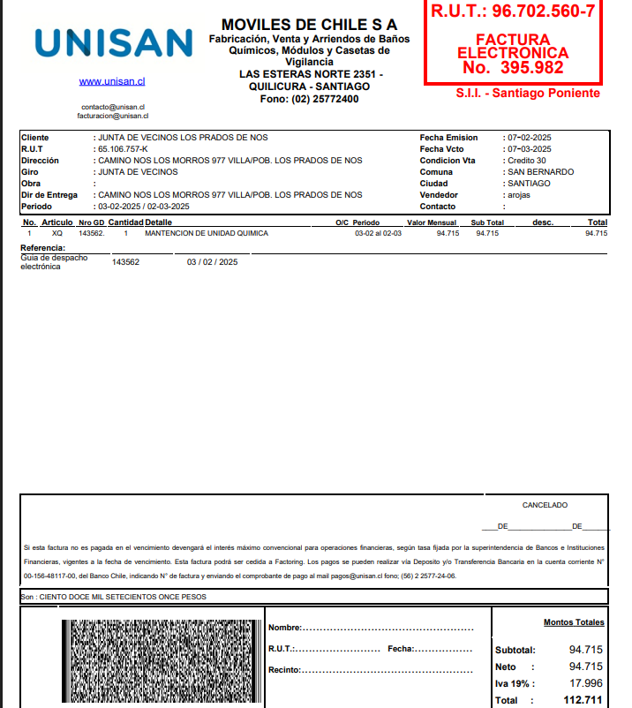
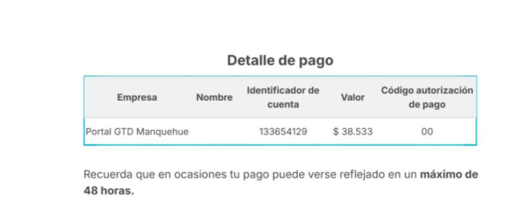

D

